Смес Agger
 |  |  | Смесители и душпрограмма Agger
Бренд | Артикул | Фото | Описание | Гарантия | РРЦ, руб. | Штрих-код | НОВИНКИ/ НА ВЫВОД
 |  | Коллекция Thermo
Agger/ Германия | A2460000 | 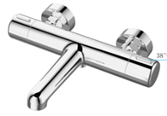 | Agger Thermo A2460000 термостат для ванны/душа с керамическим дивертором | 5 лет | 17,190.0 | 4260383676896
Agger/ Германия | A2450000 |  | Agger Thermo A2450000 термостат для душа | 5 лет | 15,190.0 | 4260383676902
 |  | Коллекция Great
Agger/ Германия | A2802111 | 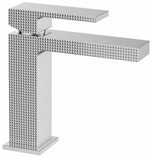 | Agger Great A2802111 Однозахватный смеситель с декором для раковины, без донного клапана | 5 лет | 8,690.0 | 4260383678944
Agger/ Германия | A2812111 | 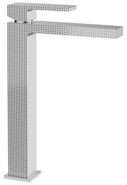 | Agger Great A2812111 Однозахватный смеситель с декором для накладной раковины, без донного клапана | 5 лет | 12,090.0 | 4260383678951
Agger/ Германия | A2810011 | 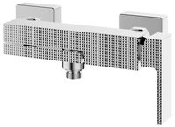 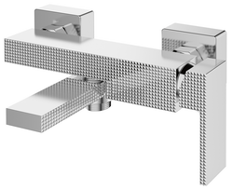 | Agger Great A2810011 Однозахватный смеситель с декором для ванны/душа с поворотным изливом,керамическим дивертором, без душевого набора. Переключение на душ осуществляется путем поворота излива. | 5 лет | 12,990.0 | 4260383678968
Agger/ Германия | A2802100 | 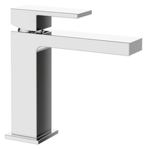 | Agger Great A2802100 Однозахватный смеситель для раковины без донного клапана | 5 лет | 7,390.0 | 4260383683955 | НОВИНКА
Agger/ Германия | A2812100 | 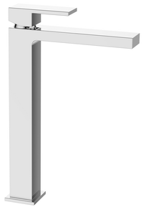 | Agger Great A2812100 Однозахватный смеситель для накладной раковины без донного клапана | 5 лет | 10,590.0 | 4260383683962 | НОВИНКА
Agger/ Германия | A2810000 | 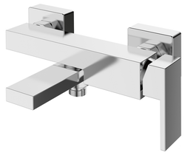 | Agger Great A2810000 Однозахватный смеситель для ванны/душа с поворотным изливом без душевого набора. Переключение на душ осуществляется поворотом излива. | 5 лет | 11,190.0 | 4260383683979 | НОВИНКА
Agger/ Германия | A2802144 | 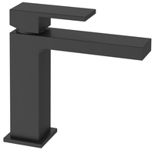 | Agger Great A2802144 Однозахватный смеситель черного цвета для раковины без донного клапана | 5 лет | 8,590.0 | 4260383683986 | НОВИНКА
Agger/ Германия | A2812144 | 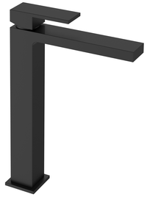 | Agger Great A2812144 Однозахватный смеситель черного цвета для накладной раковины без донного клапана | 5 лет | 11,790.0 | 4260383683993 | НОВИНКА
Agger/ Германия | A2810044 | 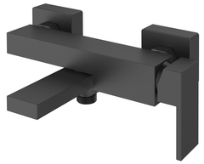 | Agger Great A2810000 Однозахватный смеситель черного цвета для ванны/душа с поворотным изливом без душевого набора. Переключение на душ осуществляется поворотом излива. | 5 лет | 12,990.0 | 4260383684006 | НОВИНКА
 |  | Коллекция Zest
Agger/ Германия | A0700744 | 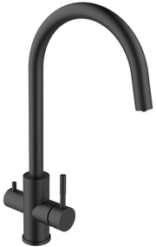 | Agger Zest A0700744 смеситель для кухни 2х1 с возможностью подачи фильтрованной воды. Цвет: чёрный. | 5 лет | 12,690.0 | 4260383679170
Agger/ Германия | A0700700 | 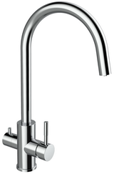 | Agger Zest A0700700 смеситель для кухни 2х1 с возможностью подачи фильтрованной воды. Цвет: хром. | 5 лет | 12,290.0 | 4260383679187
Agger/ Германия | A0700733 | 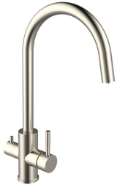 | Agger Zest A0700733 смеситель для кухни 2х1 с возможностью подачи фильтрованной воды. Цвет: сталь | 5 лет | 10,190.0 | 4260383679194
Agger/ Германия | A0701100 |  | Agger Zest A0701100 однозахватный смеситель для кухни/раковины с поворотным изливом без донного клапана | 5 лет | 4,190.0 | 4260383679200
Agger/ Германия | A0712100 | 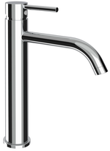 | Agger Zest A0712100 однозахватный смеситель для накладной раковины без донного клапана | 5 лет | 5,290.0 | 4260383679217
Agger/ Германия | A0712144 | 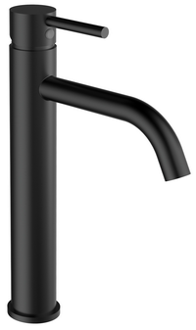 | Agger Zest A0712144 однозахватный смеситель черного цвета для накладной раковины без донного клапана | 5 лет | 6,190.0 | 4260383683689
Agger/ Германия | A0740000 |  | Agger Zest A0740000 однозахватный смеситель для душа встраиваемый в стену, d170 мм. | 5 лет | 3,890.0 | 4260383672775
 |  | Коллекция Strong
Agger/ Германия | A1402100 |  | Agger Strong A1402100 Однозахватный смеситель для раковины без донного клапана | 5 лет | 7,590.0 | 4260383673130
Agger/ Германия | A1410000 | 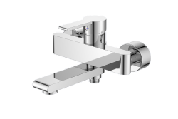 | Agger Strong A1410000 Однозахватный ванно/душевой смеситель без аксессуаров: поворотный излив, переключение на душ поворотом излива | 5 лет | 11,490.0 | 4260383673147
Agger/ Германия | A1400100 |  | Agger Strong A1400100 Однозахватный смеситель для кухни с L-образным поворотным изливом | 5 лет | 6,090.0 | 4260383673154
 |  | Коллекция Slim
Agger/ Германия | A2202100 |  | Agger Slim A2202100 однозахватный смеситель для раковины без донного клапана | 5 лет | 7,190.0 | 4260383674304
Agger/ Германия | A2212100 | 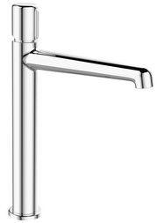 | Agger Slim A2212100 Однозахватный смеситель c высоким изливом для накладной раковины без донного клапана | 5 лет | 8,690.0 | 4260383674311
Agger/ Германия | A2210000 |  | Agger Slim A2210000 однозахватный ванно/душевой смеситель с керамическим переключателем | 5 лет | 8,790.0 | 4260383674328
Agger/ Германия | A2220000 |  | Agger Slim A2220000 однозахватный смеситель для душа с керамическим дивертором | 5 лет | 6,590.0 | 4260383674335 | Нет в наличии. Снят с производства
Agger/ Германия | A2221100 | 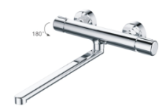 | Agger Slim A2221100 однозахватный универсальный смеситель с длинным поворотным изливом 300, керамическим дивертором | 5 лет | 8,990.0 | 4260383674342
 |  | Коллекция Happy
Agger/ Германия | A0402100 |  | Коллекция Happy A0402100 однозахватный смеситель для раковины без донного клапана | 5 лет | 8,090.0 | 4260383672812
Agger/ Германия | A0410000 | 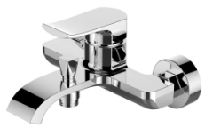 | Коллекция Happy A0410000 однозахватный ванно/душевой смеситель с вакуумным переключателем | 5 лет | 9,990.0 | 4260383677886
Agger/ Германия | A0421100 |  | Коллекция Happy A0421100 однозахватный универсальный смеситель с длинным поворотным изливом 350 мм, керамическим дивертором и душевым набором (шланг, лейка, держатель) | 5 лет | 10,890.0 | 4260383672492
 |  | Коллекция Glorious
Agger/ Германия | A1202100 |  | Agger Glorious A1202100 Однозахватный смеситель для раковины без донного клапана | 5 лет | 6,690.0 | 4260383673048
Agger/ Германия | A1212100 | 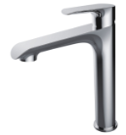 | Agger Glorious A1212100 однозахватный смеситель с высоким изливом для накладной раковины без донного клапана | 5 лет | 10,390.0 | 4260383674359
Agger/ Германия | A1210000 |  | Agger Glorious A1210000 Однозахватный ванно/душевой смеситель без аксессуаров с вакуумным переключателем | 5 лет | 7,790.0 | 4260383673055
Agger/ Германия | A1220000 |  | Agger Glorious A1220000 Однозахватный смеситель для душа без аксессуаров | 5 лет | 5,190.0 | 4260383673062
Agger/ Германия | A1200100 |  | Agger Glorious A1200100 Однозахватный смеситель для кухни с С- образным, поворотным, вытяжным изливом. Две функции вытяжного душа (типы струй: normal & rain) | 5 лет | 8,990.0 | 4260383673079
 |  | Коллекция Beauty
Agger/ Германия | A2602100 | 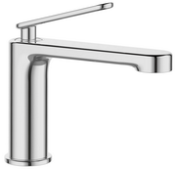 | Agger Beauty A2602100 однозахватный смеситель для раковины без донного клапана | 5 лет | 6,490.0 | 4260383678975
Agger/ Германия | A2612100 | 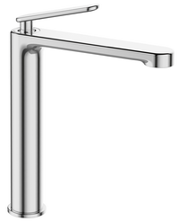 | Agger Beauty A2612100 однозахватный смеситель для накладной раковины без донного клапана | 5 лет | 9,290.0 | 4260383678982
Agger/ Германия | A2610000 |  | Agger Beauty A2610000 однозахватный смеситель для ванны/душа без душевого набора | 5 лет | 9,890.0 | 4260383678999
Agger/ Германия | A2621100 | 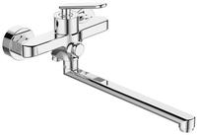 | Agger Beauty A2621100 однозахватный универсальный смеситель с длинным изливом 350 мм, кнопочным дивертором, без душевого набора | 5 лет | 8,590.0 | 4260383679002
Agger/ Германия | A2620000 | 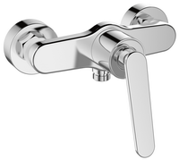 | Agger Beauty A2620000 однозахватный смеситель для душа без душевого набора | 5 лет | 5,190.0 | 4260383679019
Agger/ Германия | A2600100 | 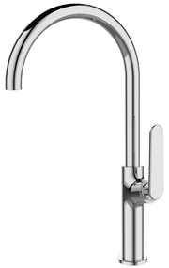 | Agger Beauty A2600100 однозахватный смеситель для кухни с высоким поворотным С-образным изливом | 5 лет | 6,490.0 | 4260383679026
 |  | Коллекция Brilliant
Agger/ Германия | A0302100 |  | Agger Brilliant A0302100 однозахватный смеситель для раковины без донного клапана | 5 лет | 6,290.0 | 4260383672799
Agger/ Германия | A0310000 |  | Agger Brilliant A0310000 однозахватный ванно/душевой смеситель с керамическим переключателем | 5 лет | 8,190.0 | 4260383672805
Agger/ Германия | A0321100 | 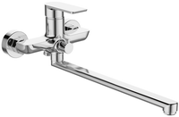 | Agger Brilliant A0321100 однозахватный универсальный смеситель с длинным поворотным изливом 350 мм, керамическим дивертором и душевым набором (шланг, лейка, держатель) | 5 лет | 7,190.0 | 4260383672478
 |  | Коллекция Gorgeous
Agger/ Германия | A0202144 | 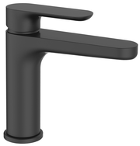 | Agger Gorgeous A0202144 однозахватный смеситель для раковины без донного клапана, цвет чёрный | 5 лет | 7,390.0 | 4260383679033 | НОВИНКА
Agger/ Германия | A0212144 | 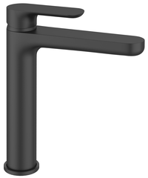 | Agger Gorgeous A0212144 однозахватный смеситель для накладной раковины без донного клапана, цвет чёрный | 5 лет | 10,590.0 | 4260383684013 | НОВИНКА
Agger/ Германия | A0272244 | 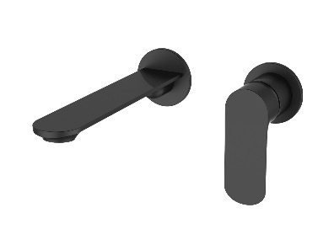 | Agger Gorgeous A0272244 однозахватный смеситель для раковины скрытого монтажа с внутренней частью, цвет черный | 5 лет | 17,690.0 | 4260383684051 | НОВИНКА
Agger/ Германия | A0210044 |  | Agger Gorgeous A0210044 однозахватный ванно/душевой смеситель с керамическим переключателем, цвет чёрный | 5 лет | 8,690.0 | 4260383679040 | НОВИНКА
Agger/ Германия | A0270044 |  | Agger Gorgeous A0270044 гигиенический душ со смесителем с внутренней частью. Цвет чёрный. Лейка, шланг в комплекте. | 5 лет | 8,690.0 | 4260383682279 | НОВИНКА
Agger/ Германия | A0202100 | 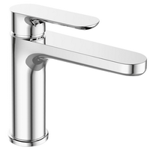 | Agger Gorgeous A0202100 однозахватный смеситель для раковины без донного клапана | 5 лет | 6,090.0 | 4260383672447
Agger/ Германия | A0203100 | 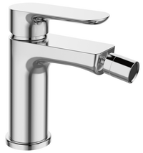 | Agger Gorgeous A0203100 однозахватный смеситель для биде без донного клапана | 5 лет | 6,090.0 | 4260383684020 | НОВИНКА
Agger/ Германия | A0212100 | 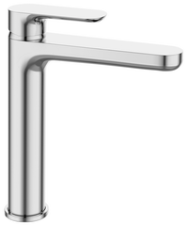 | Agger Gorgeous A0212100 однозахватный смеситель для накладной раковины без донного клапана | 5 лет | 9,390.0 | 4260383684037
Agger/ Германия | A0272200 | 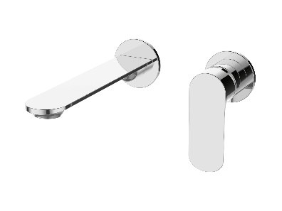 | Agger Gorgeous A0272200 однозахватный смеситель для раковины скрытого монтажа с внутренней частью, цвет хром | 5 лет | 15,490.0 | 4260383684044 | НОВИНКА
Agger/ Германия | A0210000 |  | Agger Gorgeous A0210000 однозахватный ванно/душевой смеситель с керамическим переключателем | 5 лет | 8,090.0 | 4260383672454
Agger/ Германия | A0270000 |  | Agger Gorgeous A0270000 гигиенический душ со смесителем с внутренней часть (лейка, шланг в комплекте) | 5 лет | 7,390.0 | 4260383682286 | НОВИНКА
Agger/ Германия | A0221100 | 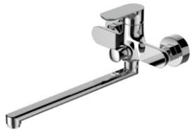 | Agger Gorgeous A0221100 однозахватный универсальный смеситель с длинным поворотным изливом 350 мм, керамическим дивертором и душевым набором (шланг, лейка, держатель) | 5 лет | 7,190.0 | 4260383672461
Agger/ Германия | A0200600 | 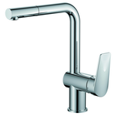 | Agger Gorgeous A0200600 однозахватный смеситель для кухни с поворотным изливом и вытяжным душем | 5 лет | 9,290.0 | 4260383675363
Agger/ Германия | A0240000 |  | Agger Gorgeous A0240000 однозахватный смеситель для душа, встраиваемый в стену. Диаметр декоративной розетки 80 мм. | 5 лет | 4,390.0 | 4260383672768
 |  | Коллекция Splendid
Agger/ Германия | A0902100 | 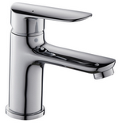 | Agger Splendid A0902100 однозахватный смеситель для раковины без донного клапана | 5 лет | 5,990.0 | 4260383672676
Agger/ Германия | A0902500 | 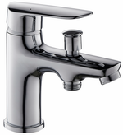 | Agger Splendid A0902500 однозахватный смеситель на борт ванны с переключателем на душ | 5 лет | 7,290.0 | 4260383672683
Agger/ Германия | A0910000 | 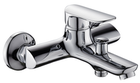 | Agger Splendid A0910000 однозахватный ванно/душевой смеситель с вакумным переключателем | 5 лет | 6,490.0 | 4260383672690
Agger/ Германия | A0921100 | 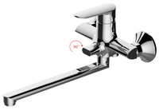 | Agger Splendid A0921100однозахватный универсальный смеситель с длинным поворотным изливом 300 мм, керамическим дивертором и душевым набором (шланг, лейка, держатель) | 5 лет | 8,790.0 | 4260383672706
Agger/ Германия | A0900144 | 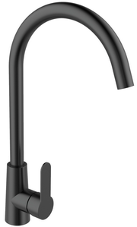 | Agger Splendid A0900144 Однозахватный смеситель для кухни с С образным поворотным изливом. Цвет: чёрный | 5 лет | 6,090.0 | 4260383679262
Agger/ Германия | A0900133 |  | Agger Splendid A0900133 Однозахватный смеситель для кухни с С образным поворотным изливом. Цвет: сталь | 5 лет | 4,890.0 | 4260383679057
Agger/ Германия | A0900100 |  | Agger Splendid A0900100 Однозахватный смеситель для кухни с С образным поворотным изливом | 5 лет | 4,690.0 | 4260383673420
 |  | Коллекция Magic
Agger/ Германия | A3002100 | 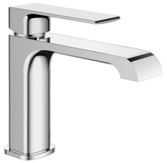 | Agger Magic A3002100 Однозахватный смеситель для раковины без донного клапана | 5 лет | 5,890.0 | 4260383684068 | НОВИНКА
Agger/ Германия | A3012100 | 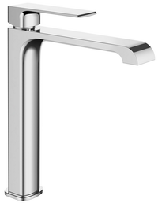 | Agger Magic A3012100 Однозахватный смеситель для накладной раковины без донного клапана | 5 лет | 8,790.0 | 4260383684075 | НОВИНКА
Agger/ Германия | A3010000 |  | Agger Magic A3010000 Однозахватный смеситель для ванны/душа без душевого набора | 5 лет | 7,590.0 | 4260383684082 | НОВИНКА
 |  | Коллекция Brave
Agger/ Германия | A2302100 | 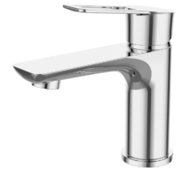 | Agger Brave A2302100 однозахватный смеситель для раковины без донного клапана | 5 лет | 5,890.0 | 4260383674366
Agger/ Германия | A2310000 | 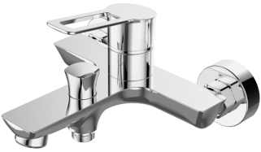 | Agger Brave A2310000 однозахватный ванно/душевой смеситель с керамическим переключателем | 5 лет | 8,590.0 | 4260383674373
Agger/ Германия | A2320000 |  | Agger Brave A2320000 однозахватный смеситель для душа без аксессуаров | 5 лет | 5,890.0 | 4260383674380
Agger/ Германия | A2321100 |  | Agger Brave A2321100 однозахватный универсальный смеситель с длинным поворотным изливом350 мм, керамическим дивертором и душевым набором (шланг, лейка, держатель) | 5 лет | 7,690.0 | 4260383674397
 |  | Коллекция Merry
Agger/ Германия | A1300000 |  | Agger Merry A1300000 Однозахватный смеситель для кухни с поворотным изливом | 5 лет | 3,590.0 | 4260383673093
Agger/ Германия | A1302100 |  | Agger Merry A1302100 Однозахватный смеситель для раковины без донного клапана | 5 лет | 5,690.0 | 4260383673086
Agger/ Германия | A1310000 |  | Agger Merry A1310000 Однозахватный ванно/душевой смеситель без аксессуаров с вакумным переключателем | 5 лет | 6,490.0 | 4260383673116
Agger/ Германия | A1320000 |  | Agger Merry A1320000 Однозахватный смеситель для душа без аксессуаров | 5 лет | 5,390.0 | 4260383673109
 |  | Коллекция Proud
Agger/ Германия | A0802100 |  | Agger Proud A0802100 однозахватный смеситель для раковины без донного клапана | 5 лет | 4,590.0 | 4260383672645
Agger/ Германия | A0810000 |  | Agger Proud A0810000 однозахватный ванно/душевой смеситель без душевого набора | 5 лет | 6,190.0 | 4260383672652
Agger/ Германия | A0800000 |  | Agger Proud A0800000 однозахватный смеситель для кухни | 5 лет | 3,290.0 | 4260383672669
 |  | Коллекция Nice
Agger/ Германия | A2502100 |  | Agger Nice A2502100 однозахватный смеситель для раковины без донного клапана | 5 лет | 6,290.0 | 4260383679064
Agger/ Германия | A2510000 |  | Agger Nice A2510000 однозахватный ванно/душевой смеситель с керамическим дивертором без душевого набора | 5 лет | 8,790.0 | 4260383679071
Agger/ Германия | A2520000 | 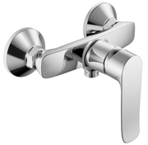 | Agger Nice A2520000 однозахватный смеситель для душа без аксессуаров | 5 лет | 5,990.0 | 4260383679088
Agger/ Германия | A2521100 | 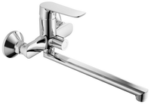 | Agger Nice A2521100 однозахватный универсальный смеситель с поворотным изливом 350 мм, керамическим дивертором и душевым набором (шланг, лейка, держатель) | 5 лет | 8,690.0 | 4260383679095
Agger/ Германия | A2500000 | 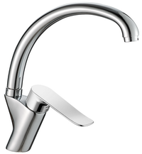 | Agger Nice A2500000 однозахватный смеситель для кухни с R-образным поворотным изливом | 5 лет | 5,090.0 | 4260383679101
Agger/ Германия | A2500200 |  | Agger Nice A2500200 однозахватный смеситель для кухни с высоким поворотным изливом | 5 лет | 5,990.0 | 4260383679118 | Нет в наличии. Снят с производства
 |  | Коллекция Clean
Agger/ Германия | A2402100 |  | Agger Clean A2402100 однозахватный смеситель для раковины без донного клапана | 5 лет | 5,090.0 | 4260383679125
Agger/ Германия | A2410000 |  | Agger Clean A2410000 однозахватный ванно/душевой смеситель c душевым набором (шланг, лейка, держатель) | 5 лет | 6,990.0 | 4260383679132
Agger/ Германия | A2421100 | 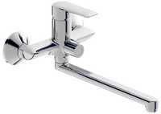 | Agger Clean A2421100 однозахватный универсальный смеситель с длинным поворотным изливом 350 мм, керамическим дивертором и душевым набором (шланг, лейка, держатель) | 5 лет | 7,590.0 | 4260383679149
 |  | Коллекция Right
Agger/ Германия | A2902100 | 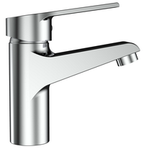 | Agger Right A2902100 однозахватный смеситель для раковины без донного клапана | 5 лет | 4,690.0 | 4260383679156
Agger/ Германия | A2910000 |  | Agger Right A2910000 однозахватный ванно/душевой смеситель без душевого набора | 5 лет | 6,290.0 | 4260383679163
 |  | Коллекция Fine
Agger/ Германия | A1110000 |  | Agger Fine A1110000 однозахватный ванно/душевой смеситель с вакуумным переключателем, без душевого набора | 5 лет | 6,590.0 | 4260383672751 | Нет в наличии. Снят с производства
 |  | Коллекция Punctual
Agger/ Германия | A1600000 |  | Agger Punctual A1600000 Однозахватный смеситель для кухни с поворотным изливом | 5 лет | 3,990.0 | 4260383673178
Agger/ Германия | A1602100 |  | Agger Punctual A1602100 Однозахватный смеситель для раковины без донного клапана | 5 лет | 4,190.0 | 4260383673161
Agger/ Германия | A1610000 |  | Agger Punctual A1610000 Однозахватный ванно/душевой смеситель без аксессуаров с вакуумным переключателем | 5 лет | 5,890.0 | 4260383673185
Agger/ Германия | A1621100 |  | Agger Punctual A1621100 однозахватный универсальный смеситель с длинным поворотным изливом 350 мм, керамическим дивертором, без аксессуаров | 5 лет | 7,590.0 | 4260383673208
 |  | Коллекция Glad
Agger/ Германия | A1502100 |  | Agger Glad A1502100 однозахватный смеситель для раковины без донного клапана | 5 лет | 3,990.0 | 4260383672577
Agger/ Германия | A1510000 |  | Agger Glad A1510000 однозахватный ванно/душевой смеситель с вакуумным переключателем | 5 лет | 5,390.0 | 4260383672591 | Нет в наличии. Снят с производства
Agger/ Германия | A1520000 |  | Agger Glad A1520000 однозахватный смеситель для душа | 5 лет | 3,990.0 | 4260383672614
Agger/ Германия | A1521100 |  | Agger Glad A1521100 однозахватный универсальный смеситель с длинным поворотным изливом 350 мм, керамическим дивертором, без аксессуаров | 5 лет | 5,390.0 | 4260383672607
Agger/ Германия | A1500000 |  | Agger Glad A1500000 однозахватный смеситель для кухни | 5 лет | 2,690.0 | 4260383672584
 |  | Коллекция Exact
Agger/ Германия | A2102100 |  | Agger Exact A2102100 однозахватный смеситель для раковины без донного клапана | 5 лет | 2,890.0 | 4260383673383
Agger/ Германия | A2110000 |  | Agger Exact A2110000 однозахватный ванно/душевой смеситель с вакуумным переключателем | 5 лет | 4,090.0 | 4260383673390
Agger/ Германия | A2121100 |  | Agger Exact A2121100 однозахватный универсальный смеситель с длинным поворотным изливом 350 мм, керамическим дивертором и душевым набором (шланг, лейка, держатель) | 5 лет | 5,990.0 | 4260383676155
Agger/ Германия | A2100200 |  | Agger Exact A2100200 однозахватный смеситель для кухни | 5 лет | 3,590.0 | 4260383673413
 |  | Коллекция Move
Agger/ Германия | A0602100 |  | Agger Move A0602100 однозахватный смеситель для раковины без донного клапана | 5 лет | 2,890.0 | 4260383672539
Agger/ Германия | A0610000 |  | Agger Move A0610000 однозахватный ванно/душевой смеситель с вакуумным переключателем | 5 лет | 4,090.0 | 4260383672553
Agger/ Германия | A0621100 |  | Agger Move A0621100однозахватный универсальный смеситель с длинным поворотным изливом 350 мм, керамическим дивертором и душевым набором (шланг, лейка, держатель) | 5 лет | 5,990.0 | 4260383672560
Agger/ Германия | A0600000 |  | Agger Move A0600000 однозахватный смеситель для кухни | 5 лет | 2,190.0 | 4260383672522
Agger/ Германия | A0600200 |  | Agger Move A0600200 однозахватный смеситель для кухни с R-образным поворотным изливом | 5 лет | 3,590.0 | 4260383672546
 |  | Коллекция Love
Agger/ Германия | A1002100 |  | Agger Love A1002100 смеситель для раковины без донного клапана | 5 лет | 5,390.0 | 4260383672713
Agger/ Германия | A1010000 |  | Agger Love A1010000 Двухзахватный ванно/душевой смеситель с керамическим переключателем | 5 лет | 7,090.0 | 4260383672720
Agger/ Германия | A1021100 |  | Agger Love A1021100 двухзахватный универсальный смеситель с поворотным изливом 300 мм, керамическим дивертором, без душевого набора | 5 лет | 7,970.0 | 4260383672737
Agger/ Германия | A1000000 |  | Agger Love A1000000 смеситель для кухни с поворотным изливом | 5 лет | 8,790.0 | 4260383672836
 |  | Коллекция Retro
Agger/ Германия | A1902100 |  | Agger Retro A1902100 Двухзахватный смеситель для раковины без донного клапана с литым изливом | 5 лет | 3,390.0 | 4260383674403
Agger/ Германия | A1901100 |  | Agger Retro A1901100 Двухзахватный смеситель для раковины без донного клапана с поворотным изливом | 5 лет | 3,990.0 | 4260383673314
Agger/ Германия | A1900200 |  | Agger Retro A1900200 Двухзахватный смеситель для кухни с поворотным изливом | 5 лет | 3,390.0 | 4260383674410
Agger/ Германия | A1900000 |  | Agger Retro A1900000 Двухзахватный смеситель для кухни с поворотным С-образным изливом | 5 лет | 3,590.0 | 4260383674427
Agger/ Германия | A1921100 |  | Agger Retro A1921100 Двухзахватный универсальный смеситель с поворотным изливом 380 мм, керамическим дивертором и душевым набором (шланг, лейка, держатель) | 5 лет | 6,990.0 | 4260383673321
Agger/ Германия | A1921200 |  | Agger Retro A1921200 Двухзахватный ванно/душевой смеситель с поворотным изливом 101 мм, керамическим дивертором и душевым набором (шланг, лейка, держатель) | 5 лет | 5,890.0 | 4260383673338
 |  | Коллекция Retro_bronze
Agger/ Германия | A1902188 |  | Agger Retro A1902188 Двухзахватный смеситель для раковины без донного клапана с литым изливом, цвет бронза | 5 лет | 7,490.0 | 4260383675554 | Нет в наличии. Снят с производства
Agger/ Германия | A1900288 |  | Agger Retro A1900288 Двухзахватный смеситель для кухни с поворотным изливом, цвет бронза | 5 лет | 6,490.0 | 4260383675578 | Нет в наличии. Снят с производства
Agger/ Германия | A1921188 |  | Agger Retro A1921188 Двухзахватный универсальный смеситель с поворотным изливом 380 мм, керамическим дивертором и душевым набором (шланг, лейка, держатель), цвет бронза | 5 лет | 7,690.0 | 4260383675592
Agger/ Германия | A1921288 |  | Agger Retro A1921288 Двухзахватный ванно/душевой смеситель с поворотным изливом 101 мм, керамическим дивертором и душевым набором (шланг, лейка, держатель), цвет бронза | 5 лет | 11,590.0 | 4260383675608 | Нет в наличии. Снят с производства
 |  | Коллекция Retro-R
Agger/ Германия | A2001100 |  | Agger Retro-R A2001100 Двухзахватный смеситель для раковины без донного клапана с поворотным изливом | 5 лет | 3,590.0 | 4260383673345 | Нет в наличии. Снят с производства
Agger/ Германия | A2000000 |  | Agger Retro-R A2000000 Двухзахватный смеситель для кухни с поворотным С-образным изливом | 5 лет | 3,590.0 | 4260383673352 | Нет в наличии. Снят с производства
Agger/ Германия | A2022100 |  | Agger Retro-R A2022100 Двухзахватный универсальный смеситель с поворотным изливом 370 мм, керамическим дивертором и душевым набором (шланг, лейка, держатель) | 5 лет | 6,890.0 | 4260383673369 | Нет в наличии. Снят с производства
Agger/ Германия | A2021200 |  | Agger Retro-R A2021200 Двухзахватный ванно/душевой смеситель с поворотным изливом 101 мм, керамическим дивертором и душевым набором (шланг, лейка, держатель) | 5 лет | 5,890.0 | 4260383673376 | Нет в наличии. Снят с производства
 |  | Коллекция Retro-X
Agger/ Германия | A1701100 |  | Agger Retro-X A1701100 Двухзахватный смеситель для раковины без донного клапана с поворотным С-образным изливом | 5 лет | 3,390.0 | 4260383673215
Agger/ Германия | A1702100 |  | Agger Retro-X A1702100 Двухзахватный смеситель для раковины без донного клапана с литым изливом | 5 лет | 3,490.0 | 4260383673222
...

